はじめに
 |  |  |  |  | 2023-09-07
外国語教育メディア学会 関西支部様 |  |  |  |  | Azet/Okabe
ホームーページリニューアル 開発資料

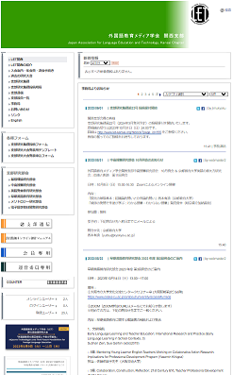
 | 現行・支部HP
 |  | http://www.let-kansai.org/htdocs/

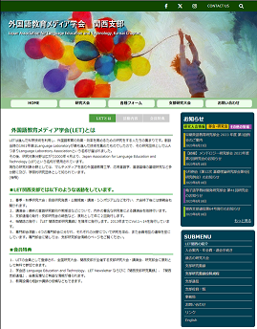
 | 新サイトイメージ（暫定案）

 | 開発環境Wordpress
 |  | http://let-kansai.org/develop/wp/wp-login.php
 |  | BASIC認証
 |  |  | ユーザー | letkansai
 |  |  | パスワード | kansailet
 |  | Wordpressログインユーザー（共通）
 |  |  | ユーザー | letkansai
 |  |  | パスワード | 1g^$kwnws5i%#CR#VxAnlaGQ

 | 開発環境URL
 |  | http://let-kansai.org/develop/

 | データベース（さくらインターネット）
 |  | サーバー：mysql57.let-kansai.sakura.ne.jp
 |  | ■検証・開発用
 |  | DB名：let-kansai_wp2
 |  | DBユーザー名：let-kansai
 |  | DBパスワード：letgo-kansai

画面サイズ
文字フォント
 | 英語系サイトで標準的な サンセリフ系 を指定します。
 | font-family: Arial, Helvetica, sans-serif, Osaka, メイリオ, Meiryo, "ＭＳ Ｐゴシック", "MS PGothic" ;

1200p以上は、左右に余白
Break point
1

 |  |  |  |  | SNSアイコン、お問い合わせ、ページ内検索

 |  |  |  |  | 画像（スライドショー）

 |  |  |  |  | メインメニュー
 |  |  |  |  | スクロールしたとき、上部に張り付くようにする。
1200px

840px
360px
 |  |  |  |  | サイドメニュー

330px
800px

 |  |  |  | メインコンテンツ

840px～1199px
2

 |  | 70px×70px
 |  |  |  | ハンバーガーメニュー |  | 70px×70px

 |  |  |  |  | メインメニュー

最小 840px

800px
300px

 |  |  |  | メインコンテンツ

320px～839px
3

最小 320px

 |  |  | メインコンテンツ
 |  |  | 表示内容はストレッチ対応

以上です

背景部分
1200p以上は、左右に余白
Break point
1

1200px

 |  |  | #f7f5ef

330px

800px

840px
360px

840px～1199px
2

800px
 |  | #f7f5ef

 | メインコンテンツ

最小 840px

320px～839px
3

最小 320px

 | white

 | メインコンテンツ
 | 表示内容はストレッチ対応

以上です

ヘッダー部
ヘッダー部表示イメージ

TOP画像

 | TOP画像の表示は、任意枚数のスライドショーにする。
 |  | 参考 | https://www.j-let.org/fleatvii/

1200p以上は、左右に余白

 |  |  |  |  |  |  |  |  | 外国語教育メディア学会 関西支部
 |  |  |  |  |  |  |  |  | Japan Association for Language Education and Technology, Kansai Chapter

1200px

 |  |  |  |  |  |  |  | メインメニュー
 |  |  |  |  |  |  |  | スクロールしたとき、次のように上部に張り付いて止める。
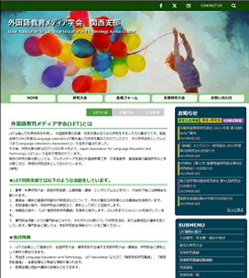
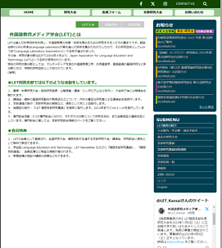
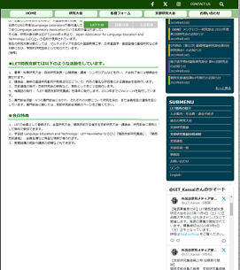

 |  |  |  |  |  |  |  |  |  |  |  | ページ内ジャンプ操作部分も、
 |  |  |  |  |  |  |  |  |  |  |  | コンテンツがスクロールして、この位置に固定できないか。

 |  |  |  |  |  |  |  |  |  |  |  |  | 画像は、幅によりストレッチ

 |  |  |  |  | font-size: 16px
 |  |  |  |  |  | 幅 600未満のときは、14px |  |  |  |  | top: 20px
 |  |  |  |  |  | 幅が足りないときは次行に回り込んでよい |  |  |  |  | left: 3% + 95(ロゴ画像幅+α)
 |  |  | font-size: 32px |  |  |  |  |  |  |  |  | 幅 600未満のときは、3%+85px(ロゴ画像幅+α)
 |  |  | 幅 600未満のときは、24px |  |  |  |  |  |  |  | ※このオレンジ色枠を div などで使って纏める必要はない。
 |  |  | 幅 400未満のときは、関西支部の前で改行

追加
 | ロゴ画像を左に入れる |  |  |  |  |  | 上記の文字は、左の画像の高さに収まるように line-height を設定。
 | ロゴサイズ（仮） |  |  | 80×93px
 |  | 幅 600未満のときは、70x82px

ハンバーガーメニュー

 |  |  |  |  | 70px×70px

300px

 |  |  |  |  |  |  |  |  |  | 「構成要素」シートの
 |  |  |  |  |  |  |  |  |  | "SUB メニュー の動作（サイド表示）"
 |  |  |  |  |  |  |  |  |  | で記載した表示にします。

以上です

コンテンツ・SUBメニュー
コンテンツ部

1200px

840px
360px
 | メインメニュー

 |  | 文字（デフォルト）
 |  | font-family: Arial, sans-serif;
 |  | font-size: 16px

840px
 |  |  | ページ内選択ナビ

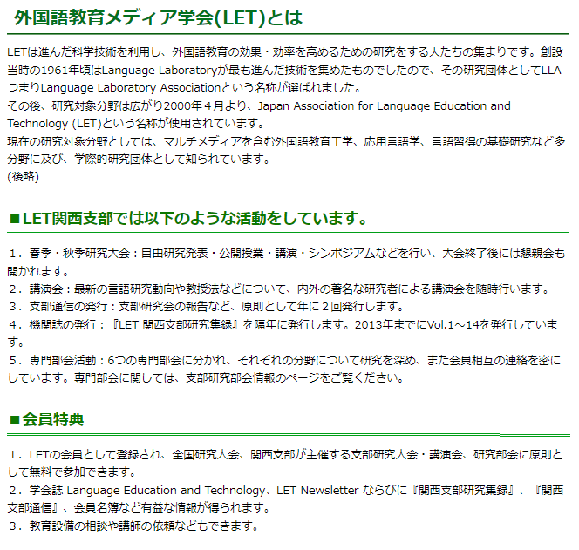
 |  |  | h2 タグ
 |  |  | font-size: 24px

 |  |  | h3タグ
 |  |  | font-size: 20px

 |  |  | h3タグ

以上です。

構成要素
最上部バー
 | お問い合わせリンク、ページ内検索

 | 30px |  |  |  |  |  |  |  |  |  |  |  |  |  |  |  |  |  |  |  |  |  | font-size: 18px
 |  |  |  |  |  |  |  |  |  |  |  |  |  |  |  |  |  |  |  |  |  |  |  |  | クリックすると入力欄が現れる

 | 下記はハンバーガーメニュー表示時

 |  |  |  |  |  |  |  |  |  |  |  |  |  |  |  | 開いたとき、CONTACT US は非表示にする。
 |  |  |  |  |  |  |  |  |  |  |  |  |  |  |  | もう一度、ルーペアイコンのクリックで、上に戻ります。
 |  |  |  |  |  |  |  |  |  |  |  |  |  |  |  | 入力後、Enter キーで検索を開始する。
 |  |  |  |  |  |  |  |  |  |  |  |  |  |  |  | 検索結果は、専用のページをメインコンテンツ領域を使って表示する。

メニュー動作

60px
flex: 20% ほど
 |  |  |  |  |  |  |  |  |  |  |  |  |  |  | #edffeb
 |  |  |  |  |  |  |  |  |  |  |  |  | #94c3bf
 |  |  |  | Hover時

 |  |  |  |  |  |  |  |  |  |  | #4f9d40

メインコンテンツ部内の表示選択
 | ※メインコンテンツ内に、複数の項目がある場合には、上部に切り替えタブ形式のボタンを配置する。

 |  |  |  |  |  |  |  |  |  |  |  |  |  |  |  | height: 32px
 |  |  |  |  |  |  |  |  |  |  |  |  |  |  |  | １つのボタン幅は、最低でも 110px を保持し、内容が長いものは内容に合わせる。
 |  |  |  |  |  |  | ここが選択状態を示す

 |  |  |  |  |  |  |  |  |  |  |  |  |  |  | マウスオーバー中

 |  |  |  |  |  |  |  |  |  |  |  |  |  |  |  | クリック後、それが選択状態になる。

 |  | ページ内スクロール操作時に、この部分を浮いた状態で表示させることが出来ないか。
 |  |  | 表示イメージ
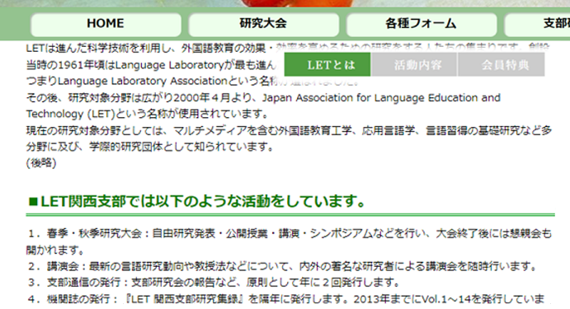

 |  |  |  |  |  |  |  |  |  |  |  |  |  |  |  |  |  |  |  |  |  |  |  | 周囲は半透明で、
 |  |  |  |  |  |  |  |  |  |  |  |  |  |  |  |  |  |  |  |  |  |  |  | メインコンテンツがスクロールしても
 |  |  |  |  |  |  |  |  |  |  |  |  |  |  |  |  |  |  |  |  |  |  |  | この位置に固定する。

各種ボタン（共通）
 |  |  |  |  | #003f52
 |  |  |  |  | height: 40px
 |  |  |  |  | 幅は内容によって長くするか、最低でも width: 100px を保持する。
 |  | hover時

 |  |  |  |  | #5cb14b

ページング操作
 |  |  |  |  |  |  |  |  |  |  |  |  |  |  |  |  |  |  |  | 文字
 |  |  |  |  |  |  |  |  |  |  |  |  |  |  |  |  |  |  |  | font-size: 16px
 |  |  |  |  | background-color: #94c38f |  |  |  |  |  |  |  |  |  |  |  |  |  |  | color: black
 |  |  |  |  |  |  |  |  |  |  |  |  |  |  |  |  |  |  |  | padding: 4px 7px;
 |  |  |  | 次ページへ |  |  |  |  |  |  |  |  |  |  |  |  |  |  |  | min-width: 2em;
 |  |  |  | border: 1px solid silver; |  |  |  |  |  |  |  |  |  |  |  |  |  |  |  | そして正方形で。

 |  | 表示の変化
 |  |  |  | 1 | 2 | 3 | 4 | 5 | 6 | … | 16 | >>
 |  |  | << | 1 | 2 | 3 | 4 | 5 | 6 | 7 | … | 16 | >>
 |  |  | << | 1 | 2 | 3 | 4 | 5 | 6 | 7 | 8 | … | 16 | >>
 |  |  | << | 1 | 2 | 3 | 4 | 5 | 6 | 7 | 8 | 9 | … | 16 | >>
 |  |  | << | 1 | 2 | 3 | 4 | 5 | 6 | 7 | 8 | 9 | 10 | … | 16 | >>
 |  |  | << | 1 | 2 | 3 | 4 | 5 | 6 | 7 | 8 | 9 | 10 | 11 | … | 16 | >>
 |  |  | << | 1 | 2 | 3 | 4 | 5 | 6 | 7 | 8 | 9 | 10 | 11 | 12 | … | 16 | >>
 |  |  | << | 1 | … | 3 | 4 | 5 | 6 | 7 | 8 | 9 | 10 | 11 | 13 | 13 | … | 16 | >>
 |  |  | << | 1 | … | 4 | 5 | 6 | 7 | 8 | 9 | 10 | 11 | 13 | 13 | 14 | … | 16 | >>
 |  |  | << | 1 | … | 5 | 6 | 7 | 8 | 9 | 10 | 11 | 12 | 13 | 14 | 15 | 16 | >>
 |  |  | << | 1 | … | 6 | 7 | 8 | 9 | 10 | 11 | 12 | 13 | 14 | 15 | 16 | >>
 |  |  | << | 1 | … | 7 | 8 | 9 | 10 | 11 | 12 | 13 | 14 | 15 | 16 | >>
 |  |  | << | 1 | … | 8 | 9 | 10 | 11 | 12 | 13 | 14 | 15 | 16 | >>
 |  |  | << | 1 | … | 9 | 10 | 11 | 12 | 13 | 14 | 15 | 16 | >>
 |  |  | << | 1 | … | 10 | 11 | 12 | 13 | 14 | 15 | 16 | >>
 |  |  | << | 1 | … | 11 | 12 | 13 | 14 | 15 | 16

SUB メニュー の動作（サイド表示）
360px
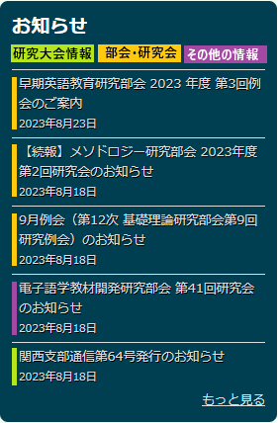
 |  |  |  |  |  |  |  |  |  |  |  |  |  | h2
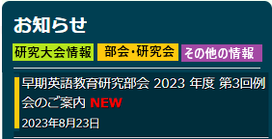
 |  |  |  |  |  |  |  |  |  |  |  |  | #003f52

 |  |  |  |  |  |  |  |  |  |  |  |  | Hover時

 |  |  |  |  |  |  |  |  |  |  |  | font-color: #ddd |  |  |  |  |  |  |  |  |  | #002e3c

 |  |  |  |  |  |  |  |  |  |  |  |  |  |  |  |  |  |  |  |  | font-color: white

 |  |  |  |  |  |  |  |  |  |  |  |  |  |  |  |  |  | 各矩形サイズは 84×18px
 |  |  |  |  |  |  |  |  |  |  |  |  |  |  |  |  |  | font-size: 上記のように入るサイズで調整を。
 |  |  |  |  |  |  |  |  |  |  |  |  | 幅は 5px

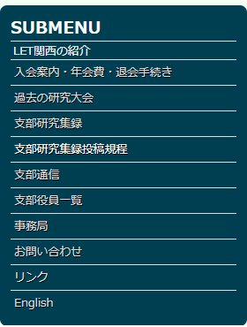

コンテンツ表示形式
 | 更新情報
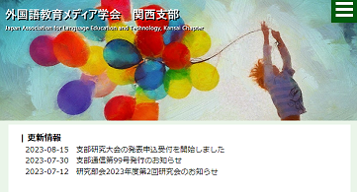

 |  |  |  |  |  |  |  |  | font-size: 22px;
 |  |  |  |  |  |  |  |  | color: #4f9f40;
 |  |  |  |  |  |  |  |  | content: "\f02e";

 |  |  | padding-left: 10px;
 |  |  | font-size: 16px;

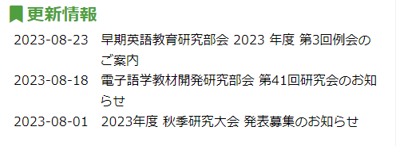
 |  | 画面幅が
 |  | 狭いとき

 | 新着情報
 |  | 上述のように、サイドメニュー内に常時表示

以上です。

